Planilha1
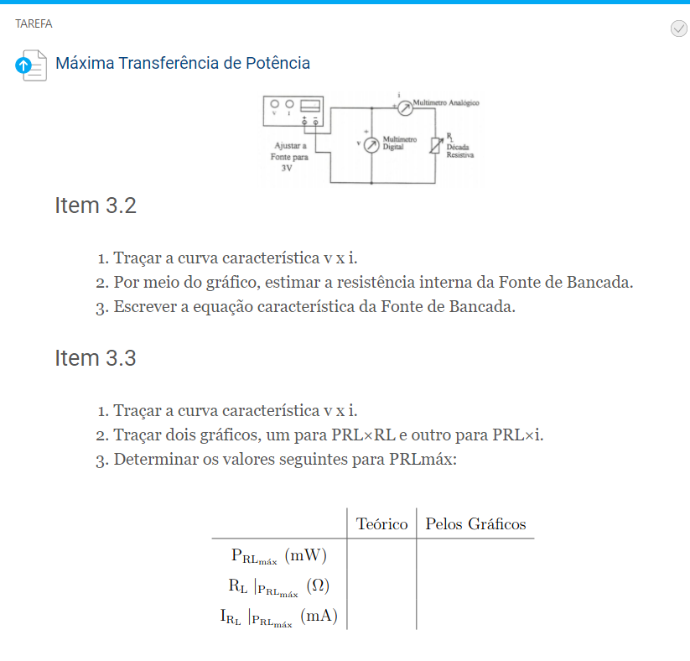
I (mA) | v (V) | I (mA) | v (V) |  |  | RL (Ω) | v (V) | i (mA) | PrL (mW)
0 | 3.148 | 0 | 3.148 |  |  | 0 | 0.118 | 93.40 | 11.0212
20 | 3.114 | 20 | 3.114 |  |  | 20 | 1.695 | 78.70 | 133.3965
40 | 3.093 | 40 | 3.093 |  |  | 40 | 2.835 | 67.80 | 192.213
60 | 3.074 | 60 | 3.074 |  |  | 60 | 3.699 | 59.70 | 220.8303
80 | 3.056 | 80 | 3.056 |  |  | 80 | 4.375 | 53.30 | 233.1875
100 | 3.038 | 100 | 3.038 |  |  | 100 | 4.910 | 48.30 | 237.153
120 | - | 140 | 3.002 |  |  | 200 | 6.560 | 32.65 | 214.184
140 | 3.002 | 160 | 2.983 |  |  | 400 | 7.920 | 19.71 | 156.1032
160 | 2.983 | 180 | 2.960 |  |  | 600 | 8.510 | 14.13 | 120.2463
180 | 2.960 | 200 | 2.948 |  |  | 800 | 8.840 | 10.99 | 97.1516
200 | 2.948 | 230 | 2.917 |  |  | 1000 | 9.060 | 8.88 | 80.4528
230 | 2.917
240 | -
 |  | I (mA) | v (V) | Rg(fonte)= | 33 mOhms |  |  |  | Teorico | Graficos
 |  | 0 | 3.131 | Rg(pilha)= | 957 mOhms |  |  | PrL (mW) | 237.153 | 237.200
 |  | 50 | 3.130 |  |  |  |  | RL|PrL (Ω) | 100.000 | 94.600
 |  | 100 | 3.128 |  |  |  |  | IrL|PrL (mA) | 48.300 | 47.880
PrL x RL
PrL x i
 |  | 150 | 3.127
 |  | 200 | 3.125
 |  | 250 | 3.124

 | A fonte de Bancada possui uma Resistencia interna muito menor que a pilha, sendo assim aproxima-se mais a um Gerador Ideal do que a Pilha.

 |  |  |  |  |  | Rg = 94,6

 |  |  |  |  |  |  |  |  | Igor Eiki Ferreira Kubota 19.02466-5
 |  |  |  |  |  |  |  |  | Guilherme Cury Galli 19.00374-9

